指标说明
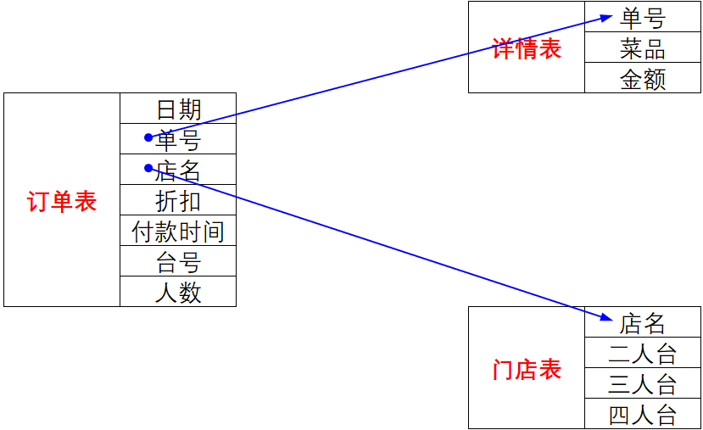
指标类型 | 指标名称 | 计算口径
过程指标 | 客流量 | 人数求和
 | 订单量 | 单号计数
 | 销售额 | 金额求和
 | 折扣额 | 金额*折扣
 | 台数 | 二人台数+三人台数+四人台数
 | 座位数 | 二人台数*2+三人台数*3+四人台数*4
 | 销售总额 | 销售总金额（整体）
 | 门店总数 | 门店总数量（整体）
结果指标 | 折扣率 | 折扣额/销售额
 | 翻台率 | 订单量/台数
 | 上座率 | 客流量/座位数
 | 人均消费 | 销售额/客流量
 | 单均消费 | 销售额/订单量
 | 店均金额 | 销售总额/门店总数
 | 销售KPI | 销售额/店均金额

第一步：理解表的字段含义
第二步：理解量化指标含义
第三步：编写DAX公式

分析示例
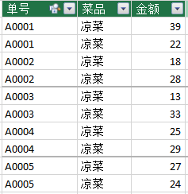
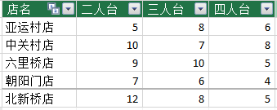
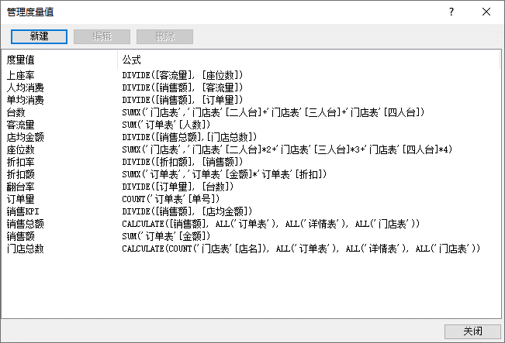
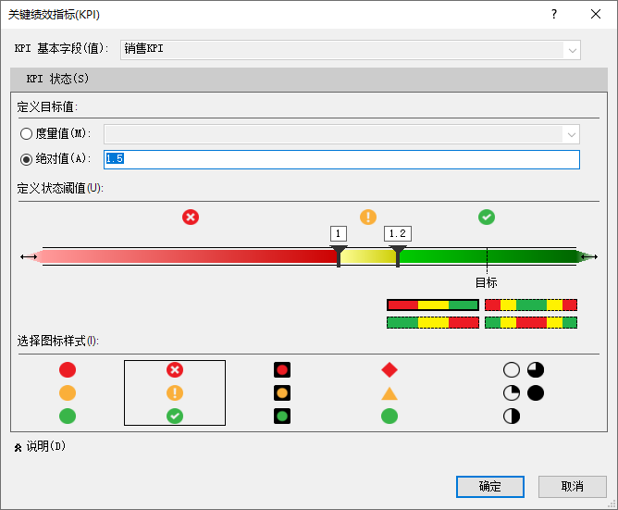

订单表：
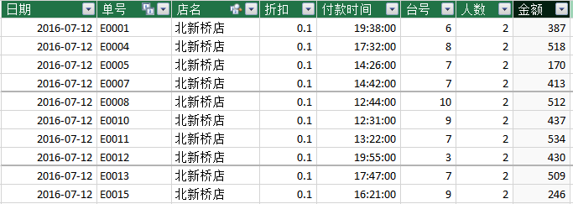

详情表： | 门店表：

